공사완료사진
공사 사진대지
업 체 명 | ㈜준마 |  | 공사일시 |  | 2025-02-20
공 사 명 | 기숙사동 및 사택 소방 지적사항 보완 |  | 제출일시 |  | 2025-04-11
작업사진 | 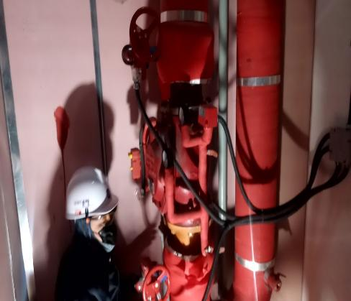 |  | 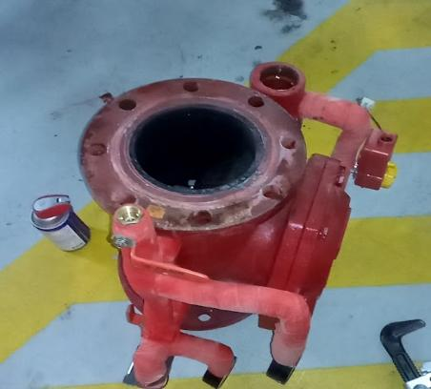
내 용 | 공사전 | 밸브 교체 전 | 공사전 | 밸브 교체 중

작업사진 | 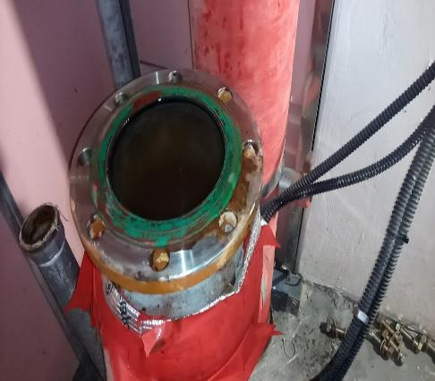 |  | 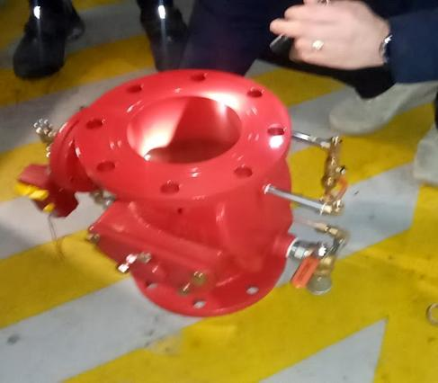
내 용 | 공사전 | 밸브 교체 중 | 공사후 | 밸브 검수

작업사진 | 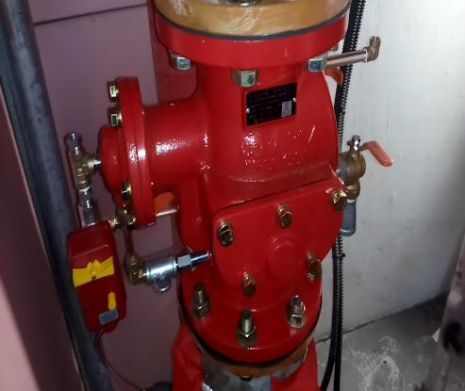 |  | 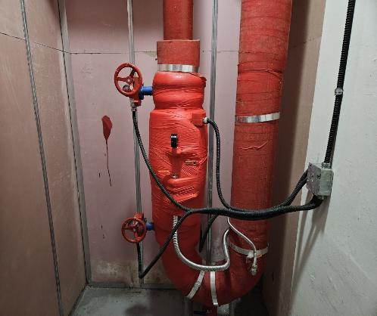
내 용 | 공사전 | 밸브 교체 후 | 공사후 | 보온 작업

